INSTRUCTIVO
INSTRUCCIONES DE DILIGENCIAMIENTO: FORMATO CUADRO DE CLASIFICACION DOCUMENTAL - CCD
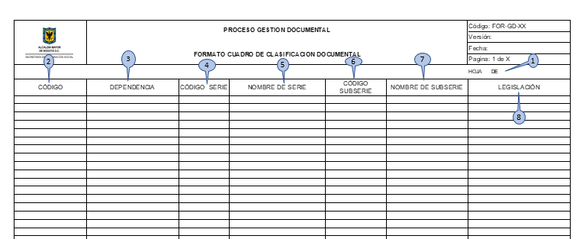

1. HOJA ___ DE ___: En el primer espacio debe consignarse el número que identifica cada hoja, siguiendo un consecutivo que determinará el total de las hojas utilizadas para la elaboración del cuadro de clasificaciópn documental. El segundo corresponde al número total de hojas diligenciadas para la entidad.
2. CÓDIGO: Sistema convencional que identifica las dependencias productoras de documentos.
3. DEPENDENCIA: Se registra el nombre de la unidad administrativa o dependencia responsable de la producción de la documentación en virtud del cumplimiento de sus funciones, procesos y procedimientos. Ejemplo: Subdirección Administrativa y Financiera
4. CÓDIGO SERIE: Sistema convencional que identifica a las series documentales respectivas.
5. NOMBRE DE SERIE: Debe anotarse el nombre asignado al conjunto de unidades documentales, emanadas de un mismo órgano o sujeto productor como consecuencia del ejercicio de sus funciones específicas.
6. CÓDIGO SUBSERIE: Sistema convencional que identifica a las subseries documentales respectivas.
7. NOMBRE DE SUBSERIE: Debe anotarse el nombre asignado al conjunto de unidades documentales que forman parte de una serie, identificadas de forma separada de ésta por su contenido y sus características específicas.
8. LEGISLACION: Se registra la normatividad aplicable a las series y subseries documentales identificadas por cada dependencia

